INST. AC
Obra | REPARACIÓN DE LOSA ACCESO A PLANTA
Cliente | PESQUERA ALTAIR SAC
Lugar | TIERRA COLORADA - PAITA
Fecha | 2020-01-07

ITEM | DESCRIPCIÓN | UND | METRADO | PRECIO | SUBTOTAL
01.00.00 | Movilizacion y desmovilizacion | glb | 1 | 2250 | S/ 2,250.00

03.00.00 | MOVIMIENTO DE TIERRAS

03.02.00 | DEMOLICIÓN DE LOSA Y ELIMINACION DE DESMONTE | M2 | 272.85 | 19.90 | S/ 5,429.72
03.02.01 | ELIMINACIÓN DE MATERIAL EXCEDENTE | M3 | 34.11 | 25.00 | S/ 852.75
05.00.00 | CONCRETO ARMADO
+ | ACERO FY=4200 KG/CM2 | KG | 1978.16 | 5.00 | S/ 9,890.80
¡¡Ç´´ | CONCRETO ADICIONADO EN LOSA FC=210 KG/CM2 | M3 | 28.65 | 434.00 | S/ 12,436.05
05.00.03 | CURADO DE CONCRETO CON ADDITIVO QUIMICO | ml | 272.85 | 2.50 | S/ 682.13

 |  |  | SUB TOTAL |  | S/ 31,541.44
 |  |  | Gastos Generales |  | S/ 2,523.32
 |  |  | utilidad |  | S/ 2,523.32
 |  |  | Subtotal |  | S/ 36,588.07
 |  |  | IGV |  | S/ 6,585.85
 |  |  | TOTAL |  | S/ 43,173.93
Presupuesto a precios unitarios, mayor metrado u otra partida Pesquera Altair lo pagara como adicional.
Precio expresado en soles
Precio incluye IGV
Validez de la oferta: 30 dias
Plazo de ejeción 7 a 9 dias habiles
Forma de pago: adelanto de 50%, valrizacion semanal y saldo contra entrega
No incluye otras partidas
Contacto: Tayme Gustavo Velasquez Arrieta
dupiusrl@hotmail.com

DATOS: | DUPIU SCRL
 | RUC 20525637639
 | AV. MIGUEL GRAU N° 305 INT. 02 CASTILLA - PIURA

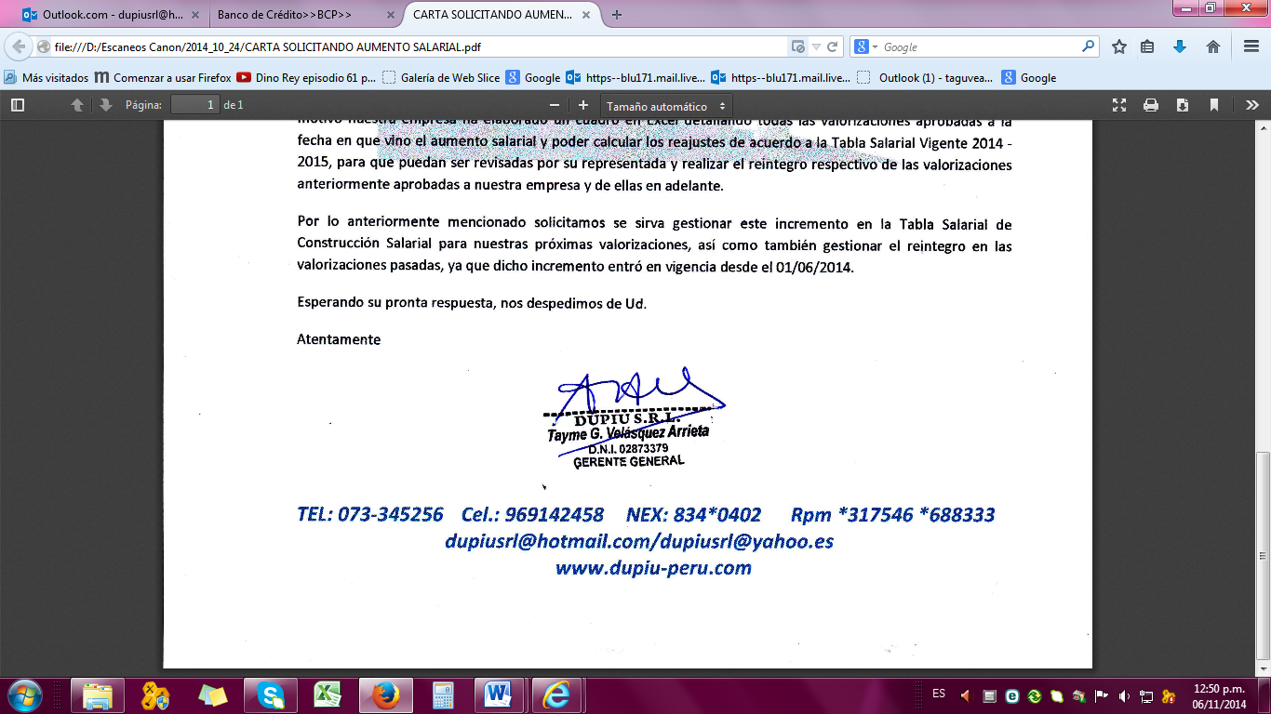
Atentamente,

